关系图
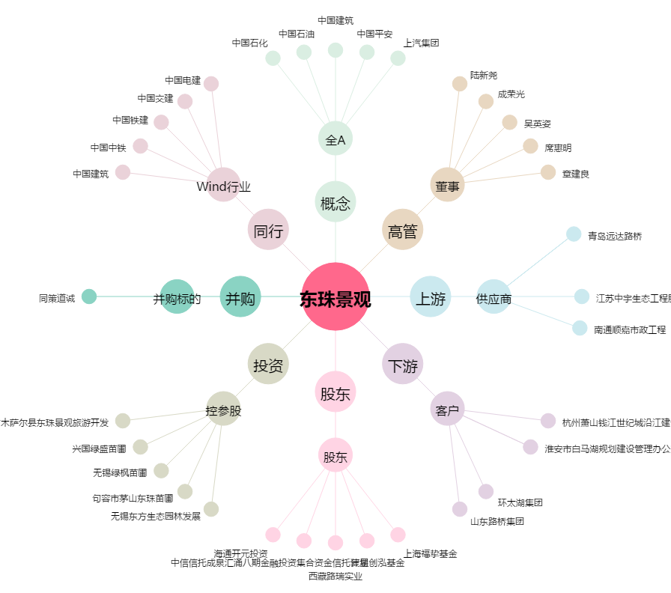
东珠景观[603359.SH] - 关系概览图

